CTTR-VRS-01.01
 |  |  |  |  |  | CONTROL TOPOGRÁFICO TRAZO Y REPLANTEO |  |  |  |  |  |  |  |  |  | Código: CTTR-VRS-01.01 Versión: Vigencia:

CLIENTE: |  |  |  |  | PLAZA UNICACHI MAYORISTA HUANCAYO S.A. |  |  |  |  |  |  |  |  |  |  | Registro N°
OBRA: |  |  |  |  | PLAZA UNICACHI MAYORISTA – CONSTRUCCION DE LA ZONA DE BANCOS
SUPERVISIÓN: |  |  |  |  | PLAZA UNICACHI MAYORISTA HUANCAYO S.A. |  |  |  |  |  |  |  |  |  |  | Fecha:

UBICACIÓN: |  |  |  | Av. Mariscal castilla Sub Lote 2, distrito del Tambo, provincia de Huancayo, departamento de Junín

N° PLANO: |  |  |  | PLANO ESTRUCTURAS E-08/E-12 - BLOQUE A |  |  |  |  |  |  |  |  |  |  |  | Rev. | 1.00
ESTRUCTURA
LADOS Y EJES

1. CRITERIOS DE CONTROL DE CALIDAD:

 | TRAZO INCIAL
 | Nº | REFERENCIA DE INSPECCION |  |  |  |  |  |  | SI | NO | OBSERVACIONES
 | 1 | Personal calificado - Topografo
 | 2 | Terreno liberado
 | 3 | Verificacion de Alineamiento, Medidas y escuadra
 | 4 | Modificacion al plano Base

 | TRAZO REPLANTEADO
 | Nº | REFERENCIA DE INSPECCION |  |  |  |  |  |  | SI | NO | DIMENSIONES |  | FECHA |  | OBSERVACIONES
 | 1 | Verificacion de Dimensiones de Estructura
 | 2 | Trazo de Vertices en Campo
 | 3 | Trazo Final de Estructura
 | 4 | Equipo topografico calibrado

 | ESQUEMA O CROQUIS
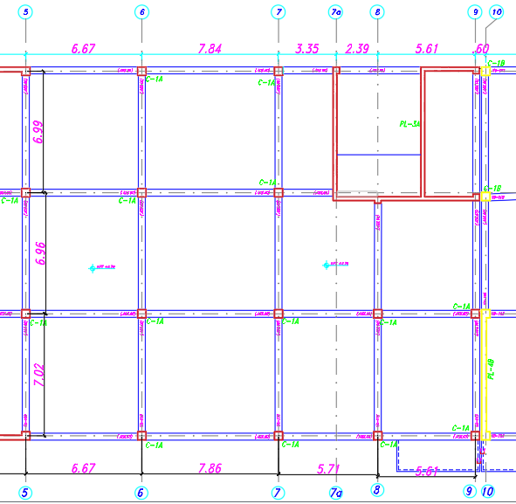

OBSERVACIONES :

GRUPO VRS S.A.C. |  |  |  |  |  |  |  | TOPOGRAFO |  |  |  |  |  | RESIDENTE DE OBRA
FIRMA: |  |  |  |  |  |  | D: | FIRMA: |  |  |  | D: |  | FIRMA: |  |  |  | D:
 |  |  |  |  |  |  | M: |  |  |  |  | M: |  |  |  |  |  | M:
 |  |  |  |  |  |  | A: |  |  |  |  | A: |  |  |  |  |  | A:
Nombre: |  |  |  |  |  |  |  | Nombre: |  |  |  |  |  | Nombre:
Cargo |  |  | ING. CALIDAD |  |  |  |  | Cargo

CTTR-VRS-01.01 (3)
 |  |  |  |  |  | CONTROL TOPOGRÁFICO TRAZO Y REPLANTEO |  |  |  |  |  |  |  |  |  | Código: CTTR-VRS-01.01 Versión: Vigencia:

CLIENTE: |  |  |  |  | PLAZA UNICACHI MAYORISTA HUANCAYO S.A. |  |  |  |  |  |  |  |  |  |  | Registro N°
OBRA: |  |  |  |  | PLAZA UNICACHI MAYORISTA – CONSTRUCCION DE LA ZONA DE BANCOS
SUPERVISIÓN: |  |  |  |  | PLAZA UNICACHI MAYORISTA HUANCAYO S.A. |  |  |  |  |  |  |  |  |  |  | Fecha:

UBICACIÓN: |  |  |  | Av. Mariscal castilla Sub Lote 2, distrito del Tambo, provincia de Huancayo, departamento de Junín

N° PLANO: |  |  |  | PLANO ESTRUCTURAS E-08/E-12 - BLOQUE A |  |  |  |  |  |  |  |  |  |  |  | Rev. | 1.00
ESTRUCTURA
LADOS Y EJES

1. CRITERIOS DE CONTROL DE CALIDAD:

 | TRAZO INCIAL
 | Nº | REFERENCIA DE INSPECCION |  |  |  |  |  |  | SI | NO | OBSERVACIONES
 | 1 | Personal calificado - Topografo
 | 2 | Terreno liberado
 | 3 | Verificacion de Alineamiento, Medidas y escuadra
 | 4 | Modificacion al plano Base

 | TRAZO REPLANTEADO
 | Nº | REFERENCIA DE INSPECCION |  |  |  |  |  |  | SI | NO | DIMENSIONES |  | FECHA |  | OBSERVACIONES
 | 1 | Verificacion de Dimensiones de Estructura
 | 2 | Trazo de Vertices en Campo
 | 3 | Trazo Final de Estructura
 | 4 | Equipo topografico calibrado

 | ESQUEMA O CROQUIS
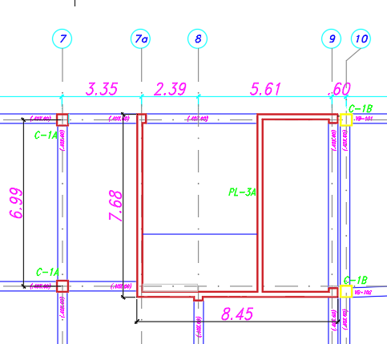

OBSERVACIONES :

GRUPO VRS S.A.C. |  |  |  |  |  |  |  | TOPOGRAFO |  |  |  |  |  | RESIDENTE DE OBRA
FIRMA: |  |  |  |  |  |  | D: | FIRMA: |  |  |  | D: |  | FIRMA: |  |  |  | D:
 |  |  |  |  |  |  | M: |  |  |  |  | M: |  |  |  |  |  | M:
 |  |  |  |  |  |  | A: |  |  |  |  | A: |  |  |  |  |  | A:
Nombre: |  |  |  |  |  |  |  | Nombre: |  |  |  |  |  | Nombre:
Cargo |  |  | ING. CALIDAD |  |  |  |  | Cargo

CTTR-VRS-01.01 (2)
 |  |  |  |  |  | CONTROL TOPOGRÁFICO TRAZO Y REPLANTEO |  |  |  |  |  |  |  |  |  | Código: CTTR-VRS-01.01 Versión: Vigencia:

CLIENTE: |  |  |  |  | PLAZA UNICACHI MAYORISTA HUANCAYO S.A. |  |  |  |  |  |  |  |  |  |  | Registro N°
OBRA: |  |  |  |  | PLAZA UNICACHI MAYORISTA – CONSTRUCCION DE LA ZONA DE BANCOS
SUPERVISIÓN: |  |  |  |  | PLAZA UNICACHI MAYORISTA HUANCAYO S.A. |  |  |  |  |  |  |  |  |  |  | Fecha:

UBICACIÓN: |  |  |  | Av. Mariscal castilla Sub Lote 2, distrito del Tambo, provincia de Huancayo, departamento de Junín

N° PLANO: |  |  |  | PLANO ESTRUCTURAS E-08/E-12 - BLOQUE A |  |  |  |  |  |  |  |  |  |  |  | Rev. | 1.00
ESTRUCTURA
LADOS Y EJES

1. CRITERIOS DE CONTROL DE CALIDAD:

 | TRAZO INCIAL
 | Nº | REFERENCIA DE INSPECCION |  |  |  |  |  |  | SI | NO | OBSERVACIONES
 | 1 | Personal calificado - Topografo
 | 2 | Terreno liberado
 | 3 | Verificacion de Alineamiento, Medidas y escuadra
 | 4 | Modificacion al plano Base

 | TRAZO REPLANTEADO
 | Nº | REFERENCIA DE INSPECCION |  |  |  |  |  |  | SI | NO | DIMENSIONES |  | FECHA |  | OBSERVACIONES
 | 1 | Verificacion de Dimensiones de Estructura
 | 2 | Trazo de Vertices en Campo
 | 3 | Trazo Final de Estructura
 | 4 | Equipo topografico calibrado

 | ESQUEMA O CROQUIS
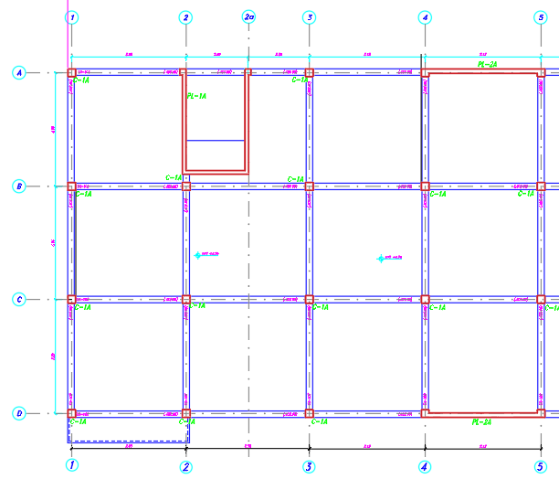

OBSERVACIONES :

GRUPO VRS S.A.C. |  |  |  |  |  |  |  | TOPOGRAFO |  |  |  |  |  | RESIDENTE DE OBRA
FIRMA: |  |  |  |  |  |  | D: | FIRMA: |  |  |  | D: |  | FIRMA: |  |  |  | D:
 |  |  |  |  |  |  | M: |  |  |  |  | M: |  |  |  |  |  | M:
 |  |  |  |  |  |  | A: |  |  |  |  | A: |  |  |  |  |  | A:
Nombre: |  |  |  |  |  |  |  | Nombre: |  |  |  |  |  | Nombre:
Cargo |  |  | ING. CALIDAD |  |  |  |  | Cargo

bloq b
 |  |  |  |  |  | CONTROL TOPOGRÁFICO TRAZO Y REPLANTEO |  |  |  |  |  |  |  |  |  | Código: CTTR-VRS-01.01 Versión: Vigencia:

CLIENTE: |  |  |  |  | PLAZA UNICACHI MAYORISTA HUANCAYO S.A. |  |  |  |  |  |  |  |  |  |  | Registro N°
OBRA: |  |  |  |  | PLAZA UNICACHI MAYORISTA – CONSTRUCCION DE LA ZONA DE BANCOS
SUPERVISIÓN: |  |  |  |  | PLAZA UNICACHI MAYORISTA HUANCAYO S.A. |  |  |  |  |  |  |  |  |  |  | Fecha:

UBICACIÓN: |  |  |  | Av. Mariscal castilla Sub Lote 2, distrito del Tambo, provincia de Huancayo, departamento de Junín

N° PLANO: |  |  |  | PLANO ESTRUCTURAS E-08/E-12 - BLOQUE B |  |  |  |  |  |  |  |  |  |  |  | Rev. | 1.00
ESTRUCTURA
LADOS Y EJES

1. CRITERIOS DE CONTROL DE CALIDAD:

 | TRAZO INCIAL
 | Nº | REFERENCIA DE INSPECCION |  |  |  |  |  |  | SI | NO | OBSERVACIONES
 | 1 | Personal calificado - Topografo
 | 2 | Terreno liberado
 | 3 | Verificacion de Alineamiento, Medidas y escuadra
 | 4 | Modificacion al plano Base

 | TRAZO REPLANTEADO
 | Nº | REFERENCIA DE INSPECCION |  |  |  |  |  |  | SI | NO | DIMENSIONES |  | FECHA |  | OBSERVACIONES
 | 1 | Verificacion de Dimensiones de Estructura
 | 2 | Trazo de Vertices en Campo
 | 3 | Trazo Final de Estructura
 | 4 | Equipo topografico calibrado

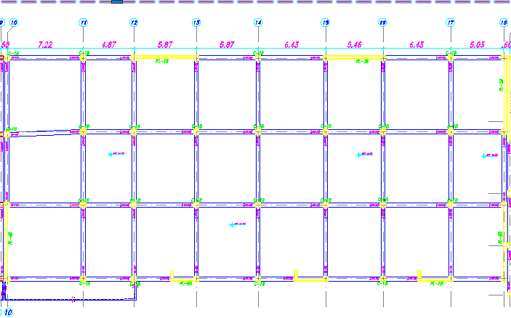
 | ESQUEMA O CROQUIS

OBSERVACIONES :

GRUPO VRS S.A.C. |  |  |  |  |  |  |  | TOPOGRAFO |  |  |  |  |  | RESIDENTE DE OBRA
FIRMA: |  |  |  |  |  |  | D: | FIRMA: |  |  |  | D: |  | FIRMA: |  |  |  | D:
 |  |  |  |  |  |  | M: |  |  |  |  | M: |  |  |  |  |  | M:
 |  |  |  |  |  |  | A: |  |  |  |  | A: |  |  |  |  |  | A:
Nombre: |  |  |  |  |  |  |  | Nombre: |  |  |  |  |  | Nombre:
Cargo |  |  | ING. CALIDAD |  |  |  |  | Cargo

BLOQ C
 |  |  |  |  |  | CONTROL TOPOGRÁFICO TRAZO Y REPLANTEO |  |  |  |  |  |  |  |  |  | Código: CTTR-VRS-01.01 Versión: Vigencia:

CLIENTE: |  |  |  |  | PLAZA UNICACHI MAYORISTA HUANCAYO S.A. |  |  |  |  |  |  |  |  |  |  | Registro N°
OBRA: |  |  |  |  | PLAZA UNICACHI MAYORISTA – CONSTRUCCION DE LA ZONA DE BANCOS
SUPERVISIÓN: |  |  |  |  | PLAZA UNICACHI MAYORISTA HUANCAYO S.A. |  |  |  |  |  |  |  |  |  |  | Fecha:

UBICACIÓN: |  |  |  | Av. Mariscal castilla Sub Lote 2, distrito del Tambo, provincia de Huancayo, departamento de Junín

N° PLANO: |  |  |  | PLANO ESTRUCTURAS E-08/E-12 - BLOQUE C |  |  |  |  |  |  |  |  |  |  |  | Rev. | 1.00
ESTRUCTURA
LADOS Y EJES

1. CRITERIOS DE CONTROL DE CALIDAD:

 | TRAZO INCIAL
 | Nº | REFERENCIA DE INSPECCION |  |  |  |  |  |  | SI | NO | OBSERVACIONES
 | 1 | Personal calificado - Topografo
 | 2 | Terreno liberado
 | 3 | Verificacion de Alineamiento, Medidas y escuadra
 | 4 | Modificacion al plano Base

 | TRAZO REPLANTEADO
 | Nº | REFERENCIA DE INSPECCION |  |  |  |  |  |  | SI | NO | DIMENSIONES |  | FECHA |  | OBSERVACIONES
 | 1 | Verificacion de Dimensiones de Estructura
 | 2 | Trazo de Vertices en Campo
 | 3 | Trazo Final de Estructura
 | 4 | Equipo topografico calibrado

 | ESQUEMA O CROQUIS
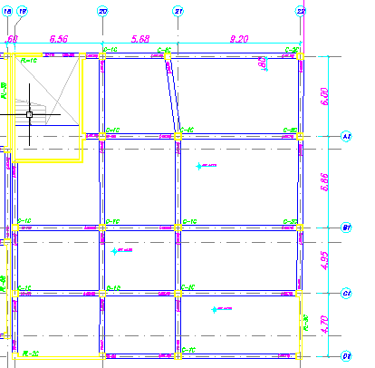

OBSERVACIONES :

GRUPO VRS S.A.C. |  |  |  |  |  |  |  | TOPOGRAFO |  |  |  |  |  | RESIDENTE DE OBRA
FIRMA: |  |  |  |  |  |  | D: | FIRMA: |  |  |  | D: |  | FIRMA: |  |  |  | D:
 |  |  |  |  |  |  | M: |  |  |  |  | M: |  |  |  |  |  | M:
 |  |  |  |  |  |  | A: |  |  |  |  | A: |  |  |  |  |  | A:
Nombre: |  |  |  |  |  |  |  | Nombre: |  |  |  |  |  | Nombre:
Cargo |  |  | ING. CALIDAD |  |  |  |  | Cargo

P-C
 |  |  |  |  |  | CONTROL TOPOGRÁFICO TRAZO Y REPLANTEO |  |  |  |  |  |  |  |  |  | Código: CTTR-VRS-01.01 Versión: Vigencia:

CLIENTE: |  |  |  |  | PLAZA UNICACHI MAYORISTA HUANCAYO S.A. |  |  |  |  |  |  |  |  |  |  | Registro N°
OBRA: |  |  |  |  | PLAZA UNICACHI MAYORISTA – CONSTRUCCION DE LA ZONA DE BANCOS
SUPERVISIÓN: |  |  |  |  | PLAZA UNICACHI MAYORISTA HUANCAYO S.A. |  |  |  |  |  |  |  |  |  |  | Fecha:

UBICACIÓN: |  |  |  | Av. Mariscal castilla Sub Lote 2, distrito del Tambo, provincia de Huancayo, departamento de Junín |  |  |  |  |  |  |  |  |  |  |  |  |  |  | PC

N° PLANO: |  |  |  | PLANO ESTRUCTURAS E-08/E-12 - BLOQUE C |  |  |  |  |  |  |  |  |  |  |  | Rev. | 1.00
ESTRUCTURA
LADOS Y EJES

1. CRITERIOS DE CONTROL DE CALIDAD:

 | TRAZO INCIAL
 | Nº | REFERENCIA DE INSPECCION |  |  |  |  |  |  | SI | NO | OBSERVACIONES
 | 1 | Personal calificado - Topografo
 | 2 | Terreno liberado
 | 3 | Verificacion de Alineamiento, Medidas y escuadra
 | 4 | Modificacion al plano Base

 | TRAZO REPLANTEADO
 | Nº | REFERENCIA DE INSPECCION |  |  |  |  |  |  | SI | NO | DIMENSIONES |  | FECHA |  | OBSERVACIONES
 | 1 | Verificacion de Dimensiones de Estructura
 | 2 | Trazo de Vertices en Campo
 | 3 | Trazo Final de Estructura
 | 4 | Equipo topografico calibrado

 | ESQUEMA O CROQUIS
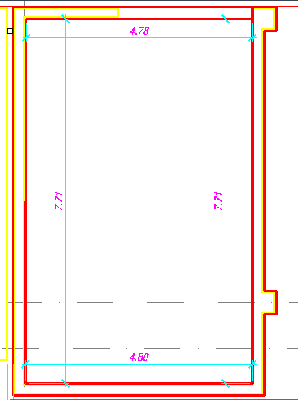
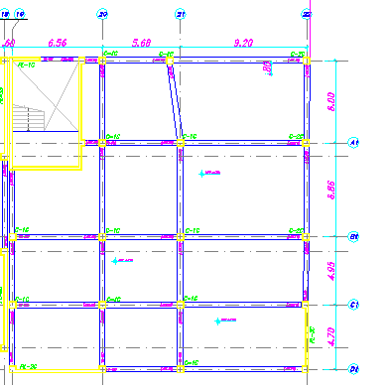
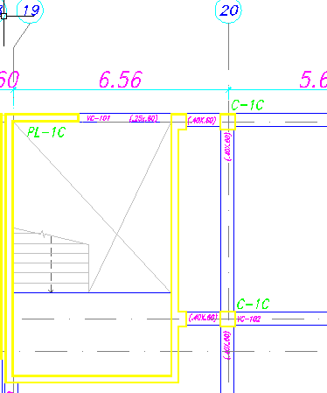

OBSERVACIONES :

GRUPO VRS S.A.C. |  |  |  |  |  |  |  | TOPOGRAFO |  |  |  |  |  | RESIDENTE DE OBRA
FIRMA: |  |  |  |  |  |  | D: | FIRMA: |  |  |  | D: |  | FIRMA: |  |  |  | D:
 |  |  |  |  |  |  | M: |  |  |  |  | M: |  |  |  |  |  | M:
 |  |  |  |  |  |  | A: |  |  |  |  | A: |  |  |  |  |  | A:
Nombre: |  |  |  |  |  |  |  | Nombre: |  |  |  |  |  | Nombre:
Cargo |  |  | ING. CALIDAD |  |  |  |  | Cargo

ACERO CO
 |  |  |  |  |  | CONTROL TOPOGRÁFICO TRAZO Y REPLANTEO |  |  |  |  |  |  |  |  |  | Código: CTTR-VRS-01.01 Versión: Vigencia:

CLIENTE: |  |  |  |  | PLAZA UNICACHI MAYORISTA HUANCAYO S.A. |  |  |  |  |  |  |  |  |  |  | Registro N°
OBRA: |  |  |  |  | PLAZA UNICACHI MAYORISTA – CONSTRUCCION DE LA ZONA DE BANCOS
SUPERVISIÓN: |  |  |  |  | PLAZA UNICACHI MAYORISTA HUANCAYO S.A. |  |  |  |  |  |  |  |  |  |  | Fecha:

UBICACIÓN: |  |  |  | Av. Mariscal castilla Sub Lote 2, distrito del Tambo, provincia de Huancayo, departamento de Junín |  |  |  |  |  |  |  |  |  |  |  |  |  |  | PC

N° PLANO: |  |  |  | PLANO ESTRUCTURAS E-08/E-12 - BLOQUE C |  |  |  |  |  |  |  |  |  |  |  | Rev. | 1.00
ESTRUCTURA
LADOS Y EJES

1. CRITERIOS DE CONTROL DE CALIDAD:

 | TRAZO INCIAL
 | Nº | REFERENCIA DE INSPECCION |  |  |  |  |  |  | SI | NO | OBSERVACIONES
 | 1 | Personal calificado - Topografo
 | 2 | Terreno liberado
 | 3 | Verificacion de Alineamiento, Medidas y escuadra
 | 4 | Modificacion al plano Base

 | TRAZO REPLANTEADO
 | Nº | REFERENCIA DE INSPECCION |  |  |  |  |  |  | SI | NO | DIMENSIONES |  | FECHA |  | OBSERVACIONES
 | 1 | Verificacion de Dimensiones de Estructura
 | 2 | Trazo de Vertices en Campo
 | 3 | Trazo Final de Estructura
 | 4 | Equipo topografico calibrado

 | ESQUEMA O CROQUIS

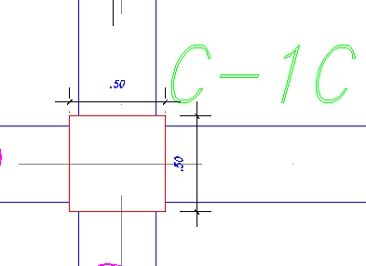

OBSERVACIONES :

GRUPO VRS S.A.C. |  |  |  |  |  |  |  | TOPOGRAFO |  |  |  |  |  | RESIDENTE DE OBRA
FIRMA: |  |  |  |  |  |  | D: | FIRMA: |  |  |  | D: |  | FIRMA: |  |  |  | D:
 |  |  |  |  |  |  | M: |  |  |  |  | M: |  |  |  |  |  | M:
 |  |  |  |  |  |  | A: |  |  |  |  | A: |  |  |  |  |  | A:
Nombre: |  |  |  |  |  |  |  | Nombre: |  |  |  |  |  | Nombre:
Cargo |  |  | ING. CALIDAD |  |  |  |  | Cargo

D1
 |  | LIBERACIÓN DE INSTALACIÓN DE PLANCHAS METALICAS Y PERNOS PARA PEDESTAL | Código: CTTR-VRS-01.01 Versión: Vigencia:

PROYECTO: | PLAZA UNICACHI MAYORISTA – CONSTRUCCION DE LA ZONA DE BANCOS |  | HOJA
 |  |  | 2

CODIGO / UBICACION: | Av. Mariscal castilla Sub Lote 2, distrito del Tambo, provincia de Huancayo, departamento de Junín

ESQUEMA O CROQUIS
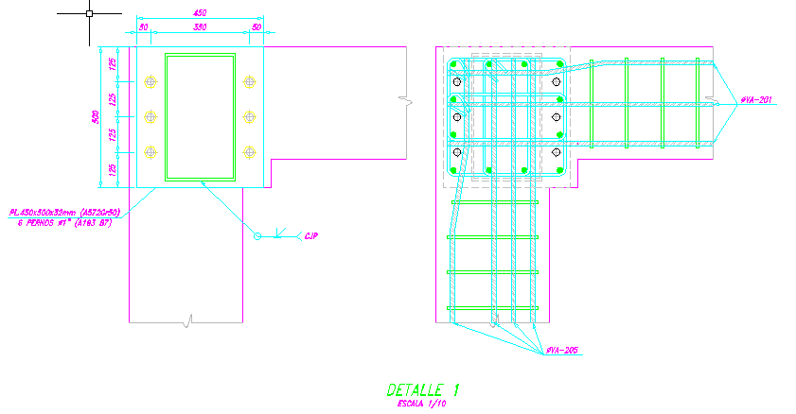 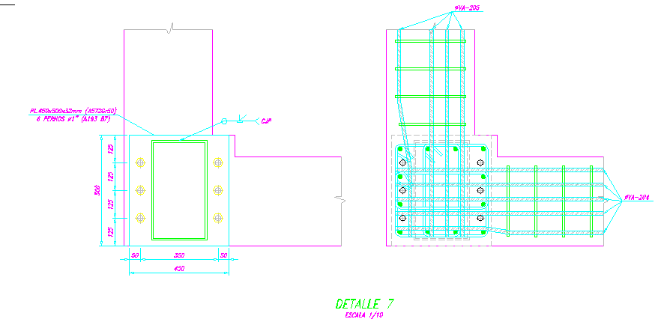 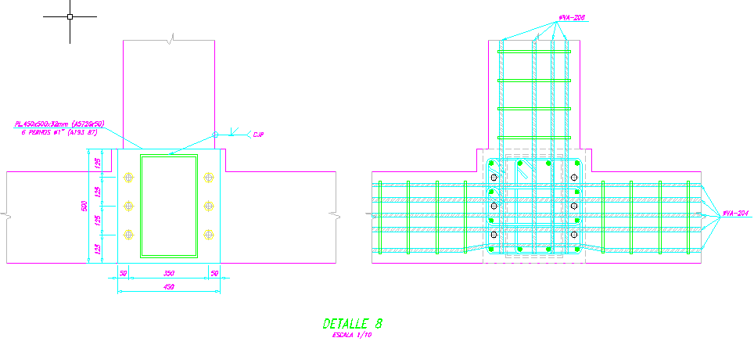

Comentarios y/u Observaciones :

D2
 |  | LIBERACIÓN DE INSTALACIÓN DE PLANCHAS METALICAS Y PERNOS PARA PEDESTAL | Código: CTTR-VRS-01.01 Versión: Vigencia:

PROYECTO: | PLAZA UNICACHI MAYORISTA – CONSTRUCCION DE LA ZONA DE BANCOS |  | HOJA
 |  |  | 2

CODIGO / UBICACION: | Av. Mariscal castilla Sub Lote 2, distrito del Tambo, provincia de Huancayo, departamento de Junín

ESQUEMA O CROQUIS
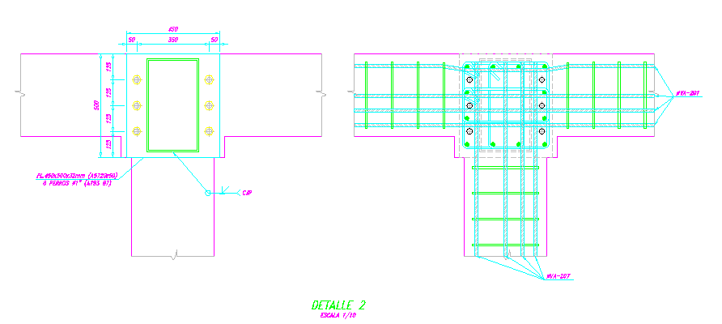 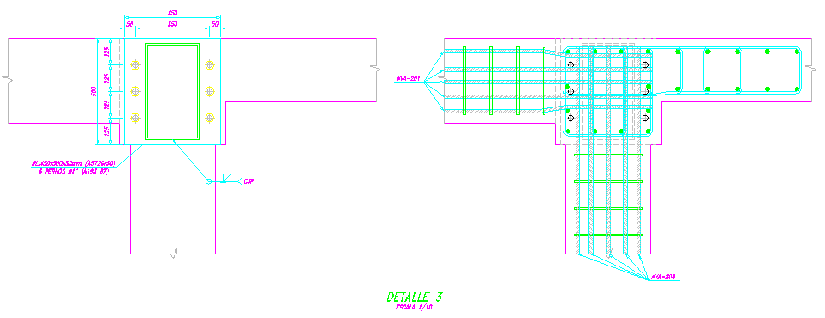 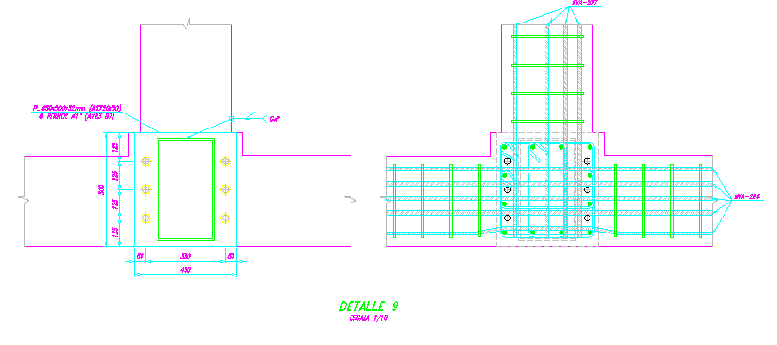 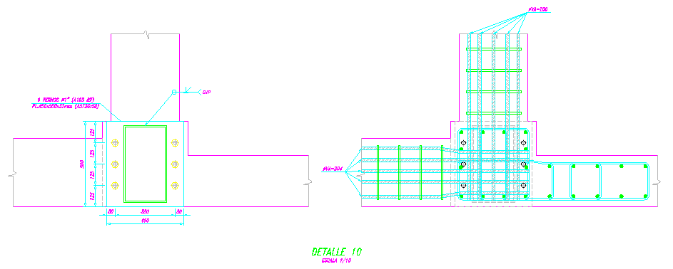

Comentarios y/u Observaciones :

D3
 |  | LIBERACIÓN DE INSTALACIÓN DE PLANCHAS METALICAS Y PERNOS PARA PEDESTAL | Código: CTTR-VRS-01.01 Versión: Vigencia:

PROYECTO: | PLAZA UNICACHI MAYORISTA – CONSTRUCCION DE LA ZONA DE BANCOS |  | HOJA
 |  |  | 2

CODIGO / UBICACION: | Av. Mariscal castilla Sub Lote 2, distrito del Tambo, provincia de Huancayo, departamento de Junín

ESQUEMA O CROQUIS
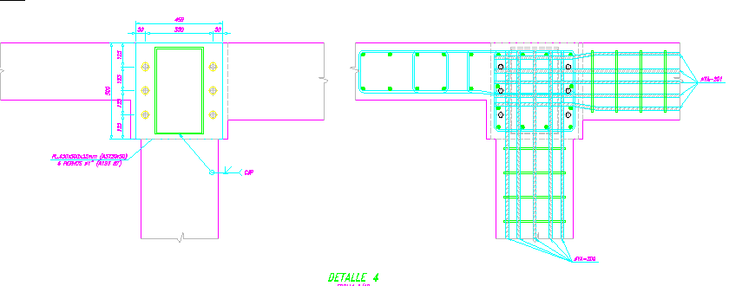 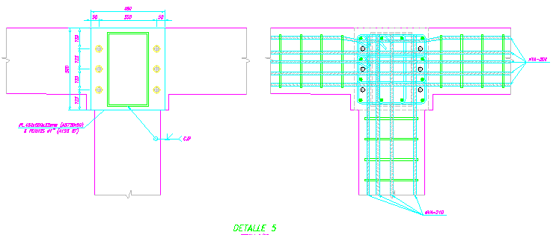 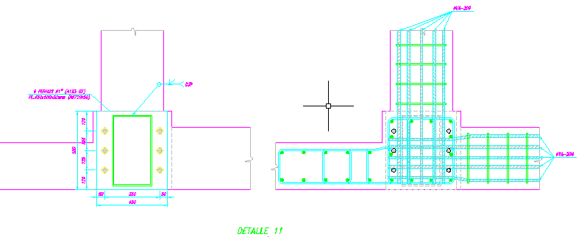 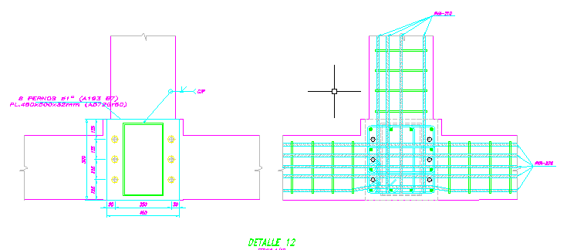

Comentarios y/u Observaciones :

D3 (2)
 |  | LIBERACIÓN DE INSTALACIÓN DE PLANCHAS METALICAS Y PERNOS PARA PEDESTAL | Código: CTTR-VRS-01.01 Versión: Vigencia:

PROYECTO: | PLAZA UNICACHI MAYORISTA – CONSTRUCCION DE LA ZONA DE BANCOS |  | HOJA
 |  |  | 2

CODIGO / UBICACION: | Av. Mariscal castilla Sub Lote 2, distrito del Tambo, provincia de Huancayo, departamento de Junín

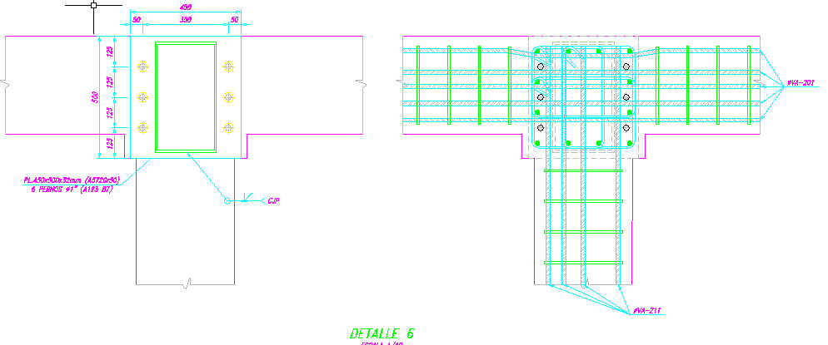
ESQUEMA O CROQUIS
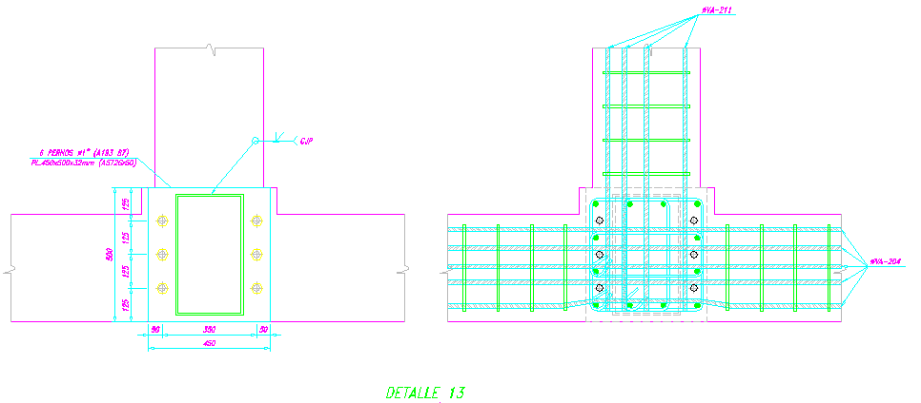 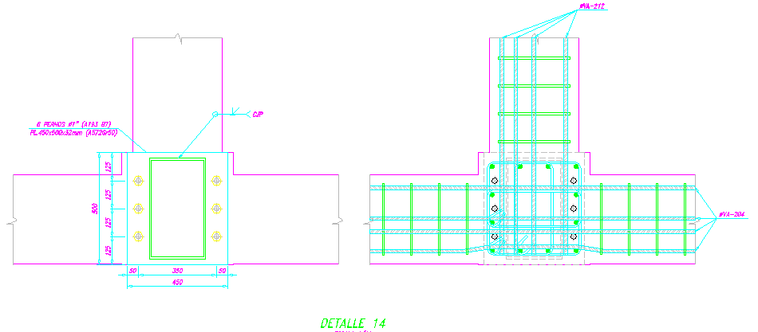 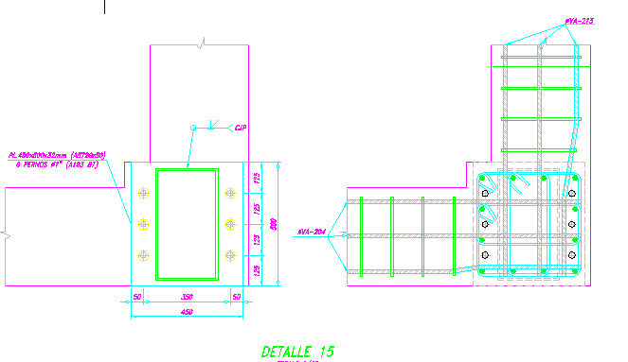

Comentarios y/u Observaciones :

P1
 |  | LIBERACIÓN DE INSTALACIÓN DE PLANCHAS METALICAS Y PERNOS PARA PEDESTAL | Código: CTTR-VRS-01.01 Versión: Vigencia:

PROYECTO: | PLAZA UNICACHI MAYORISTA – CONSTRUCCION DE LA ZONA DE BANCOS |  | HOJA
 |  |  | 3

CODIGO / UBICACION: | Av. Mariscal castilla Sub Lote 2, distrito del Tambo, provincia de Huancayo, departamento de Junín

ESQUEMA O CROQUIS
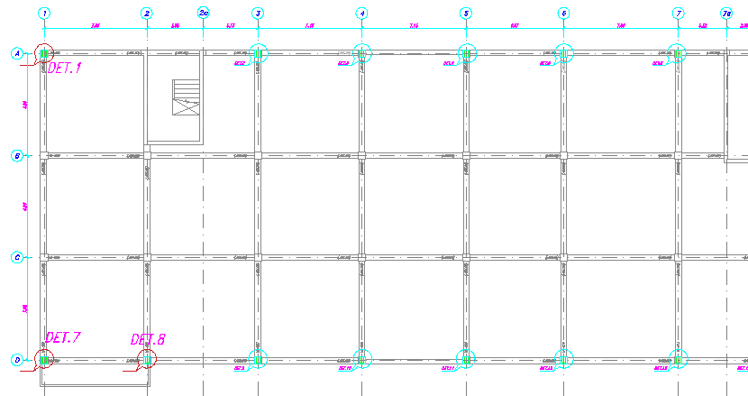

Comentarios y/u Observaciones :

PL2
 |  | LIBERACIÓN DE INSTALACIÓN DE PLANCHAS METALICAS Y PERNOS PARA PEDESTAL | Código: CTTR-VRS-01.01 Versión: Vigencia:

PROYECTO: | PLAZA UNICACHI MAYORISTA – CONSTRUCCION DE LA ZONA DE BANCOS |  | HOJA
 |  |  | 3

CODIGO / UBICACION: | Av. Mariscal castilla Sub Lote 2, distrito del Tambo, provincia de Huancayo, departamento de Junín

ESQUEMA O CROQUIS
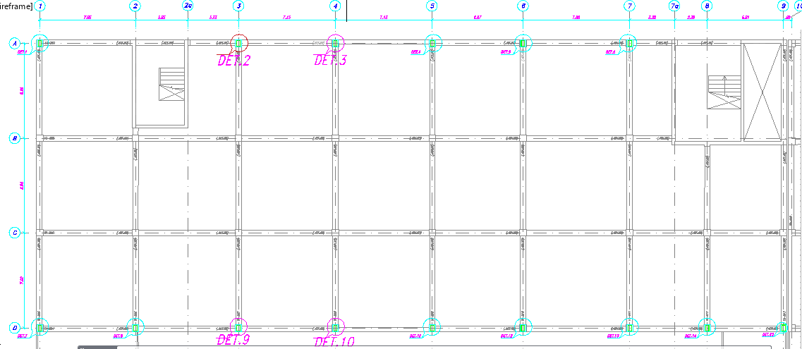

Comentarios y/u Observaciones :

PL3
 |  | LIBERACIÓN DE INSTALACIÓN DE PLANCHAS METALICAS Y PERNOS PARA PEDESTAL | Código: CTTR-VRS-01.01 Versión: Vigencia:

PROYECTO: | PLAZA UNICACHI MAYORISTA – CONSTRUCCION DE LA ZONA DE BANCOS |  | HOJA
 |  |  | 3

CODIGO / UBICACION: | Av. Mariscal castilla Sub Lote 2, distrito del Tambo, provincia de Huancayo, departamento de Junín

ESQUEMA O CROQUIS
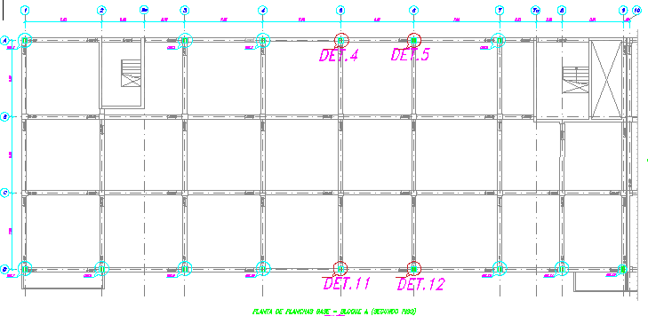

Comentarios y/u Observaciones :

PL3 (2)
 |  | LIBERACIÓN DE INSTALACIÓN DE PLANCHAS METALICAS Y PERNOS PARA PEDESTAL | Código: CTTR-VRS-01.01 Versión: Vigencia:

PROYECTO: | PLAZA UNICACHI MAYORISTA – CONSTRUCCION DE LA ZONA DE BANCOS |  | HOJA
 |  |  | 3

CODIGO / UBICACION: | Av. Mariscal castilla Sub Lote 2, distrito del Tambo, provincia de Huancayo, departamento de Junín

ESQUEMA O CROQUIS
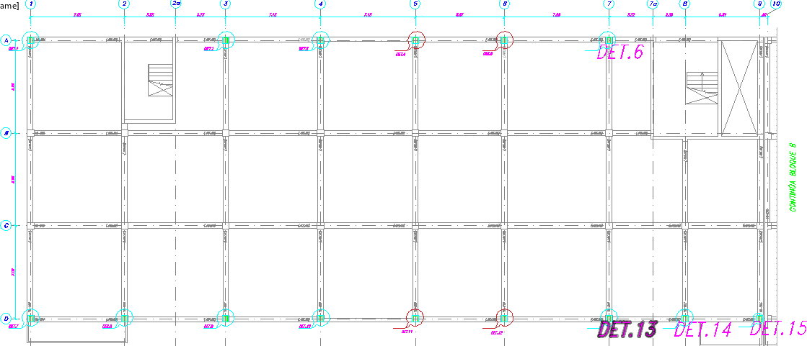

Comentarios y/u Observaciones :

